Setup
CÀI ĐẶT MÔI TRƯỜNG GETX

- Cài đặt flutter
- Đặt biến môi trường
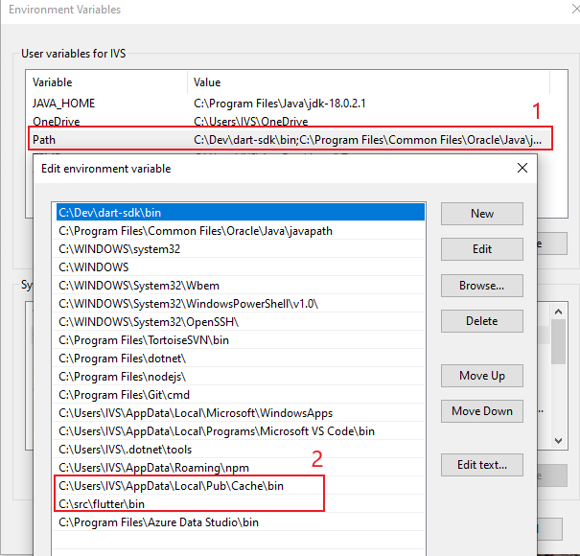

- Open terminal cài đặt get_cli:
 | flutter pub global activate get_cli

- Tạo một project flutter
- Trong thư mục dự án, chạy lệnh
 | get init

 | GetX Pattern -> Tạo cấu trúc GetX
 | CLEAN -> Tạo thư mục dự án rỗng

- Chọn GetX Pattern -> chọn Yes!

Constructor
CẤU TRÚC SOURCE GETX

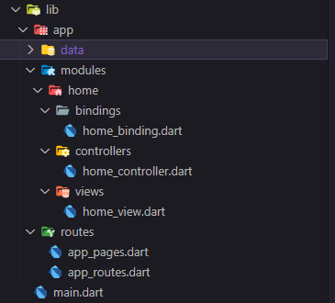

 | Cấu trúc source GetX
 |  | - data: Chứa các xử lý về dữ liệu
 |  | - modules: Chứa các màn hình của dự án
 |  | - routes: Chứa các quản lý về route
 | Để quản lý state với Get, mỗi một màn hình(modules) trong Flutter sẽ gồm 3 component :
 |  | + Binding: Đây là nơi cung cấp các dependencies(repository, usecase,....) cho màn hình đó kể cả controller cũng được provide ở đây
 |  | + Controller: Mỗi một màn hình sẽ có một Controller extends từ GetxController. Controller này sẽ khai báo các Observable và xử lý toàn bộ logic của màn hình đó
 |  | + View: Chứa phần giao diện của màn hình

 | --- Note: Sử dụng tùy chọn này nếu cấu trúc đã chọn là Getx_pattern ---
 | // Tạo trang mới:
 | // (có controller, view, binding)
 | get create page:home

 | --- Note: Sử dụng tùy chọn này nếu cấu trúc đã chọn là CLEAN (by Arktekko)
 | // Tạo màn hình mới
 | // (có controller, view, binding)
 | get create screen:home

Use
SỬ DỤNG GETX
 | Tham khảo https://pub.dev/packages/get
 | Khai báo biến: có 3 cách khai báo
 |  | Sử dụng Rx{Type}
 |  |  |  | VD: var count = RxString();
 |  | Sử dụng Rx<Type>
 |  |  |  | VD: var count Rx<String>();
 |  | Thêm .obs vào biến (dễ dùng hơn)
 |  |  |  | VD: var count = 0.obs;
 |  |  |  |  |  | hoặc Rx<int> count = 0.obs;

 | Biểu diễn dữ liệu từ Controller ra màn hình
 |  | Ví dụ ở Controller ta có khai báo biến count và hàm increament để tăng giá trị của biến count

 |  | Có 3 cách để biểu diễn biến count ra màn hình
 |  |  | 1. GetX Component
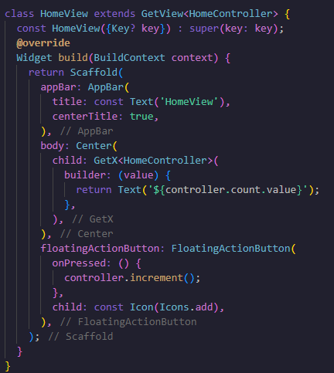

 |  |  | 2. GetBuilder Đây là cách simple để sử dụng Get State Manager.
 |  |  |  |  | Đối với GetBuilder chúng ta không cần khai báo kiểu Observable cho các field mà sử dụng trực tiếp kiểu cần dùng.
 |  |  |  |  | Tuy nhiên cần phải gọi hàm update() có sẵn trong GetXController để update đến các Widget

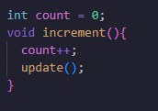
 |  |  |  |  |  | Trong Controller:

 |  |  |  |  |  | Trong view
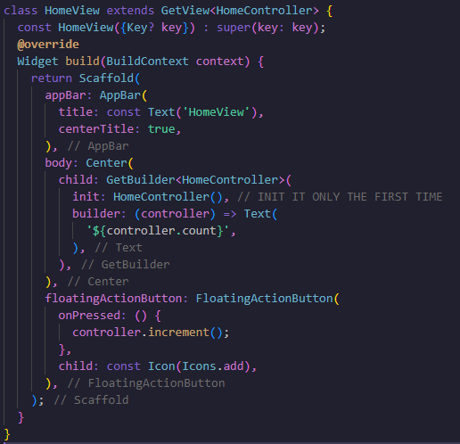

 |  |  | 3.Obx()
 |  |  |  | Với Getx - Obx các widget con sẽ dễ dàng sử dụng Controller của widget cha. Việc update data sẽ được tự động mỗi khi observable được thay đổi value

 |  |  |  |  |  | Trong Controller

 |  |  |  |  |  | Trong view

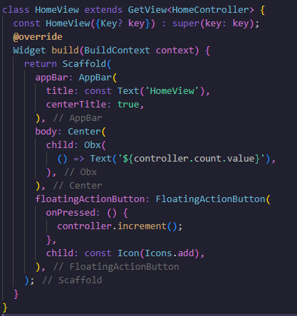

 | Route Manager
 |  |  | Với GetX khi dùng Navigate đến một màn hình, không cần truyền vào context như cách thông thường, vì vậy có thể đặt những dòng logic code này
 |  |  | vào Controller để phẩn UI và phần logic được tách ra làm cho code clear hơn.

 |  |  |  |  |  |  |  | Sử dụng GetX | Dùng thông thường
 |  |  |  |  | Navigate đến một màn hình |  |  | Get.to(NextScreen()); | Navigator.push( context, MaterialPageRoute(builder: (context) => NextScreen()), );
 |  |  |  |  | Close màn hình hiện tại |  |  | Get.back(); | Navigator.pop(context);
 |  |  |  |  | Navigation with named routes |  |  | Get.toNamed("/NextScreen"); | Navigator.pushNamed(context, "/NextScreeb");

 |  |  |  | Những option navigate khác
 |  |  |  |  | // Để chuyển đến màn hình tiếp theo và không có tùy chọn nào để quay lại màn hình trước đó
 |  |  |  |  |  |  | Get.off (NextScreen ());

 |  |  |  |  | // Để chuyển đến màn hình tiếp theo và hủy tất cả các lộ trình trước đó (hữu ích trong giỏ hàng, thăm dò ý kiến và kiểm tra)
 |  |  |  |  |  |  | Get.offAll (NextScreen ())

 |  |  |  |  | // Để điều hướng đến tuyến đường tiếp theo và nhận hoặc cập nhật dữ liệu ngay sau khi bạn trở về từ tuyến đường đó:
 |  |  |  |  |  |  | var data = await Get.to (Payment ());

 |  |  |  |  | //Trên màn hình khác, gửi dữ liệu cho tuyến đường trước đó:
 |  |  |  |  |  |  | Get.back(result: <data>);

 |  |  |  |  | // Để điều hướng và xóa màn hình trước đó khỏi cây.
 |  |  |  |  |  |  | Get.offNamed ("/ NextScreen");

 |  |  |  |  | // Để điều hướng và xóa tất cả các màn hình trước đó khỏi cây.
 |  |  |  |  |  |  | Get.offAllNamed ("/ NextScreen");

 |  |  |  | Show Snackbar

 |  |  |  | Show dialog

 |  |  |  |  |  | //To open dialog:
 |  |  |  |  |  | Get.dialog(YourDialogWidget());

 |  |  |  |  |  | //To open default dialog:
 |  |  |  |  |  | Get.defaultDialog(
 |  |  |  |  |  | onConfirm: () => print("Ok"),
 |  |  |  |  |  | middleText: "Dialog made in 3 lines of code"
 |  |  |  |  |  | );

 |  |  |  | Show BottomSheets

 |  |  |  |  |  | //Get.bottomSheet is like ModalBottomSheet, but don't need of context.
 |  |  |  |  |  | Get.bottomSheet(
 |  |  |  |  |  | Container(
 |  |  |  |  |  | child: Wrap(
 |  |  |  |  |  | children: <Widget>[
 |  |  |  |  |  | ListTile(
 |  |  |  |  |  | leading: Icon(Icons.music_note),
 |  |  |  |  |  | title: Text('Music'),
 |  |  |  |  |  | onTap: () => {}
 |  |  |  |  |  | ),
 |  |  |  |  |  | ],
 |  |  |  |  |  | ),
 |  |  |  |  |  | )
 |  |  |  |  |  | );

